Resumen

 | INFORME INGRESOS Y GASTOS "LOS PRADOS DE NOS"
 | Septiembre 2024

= | SALDO MES INICIAL | 557,437
+ | Ingresos del mes | 8,242,500
- | Gastos del mes | -8,418,949
= | SALDO FINAL | 380,988

Cartola bancaria
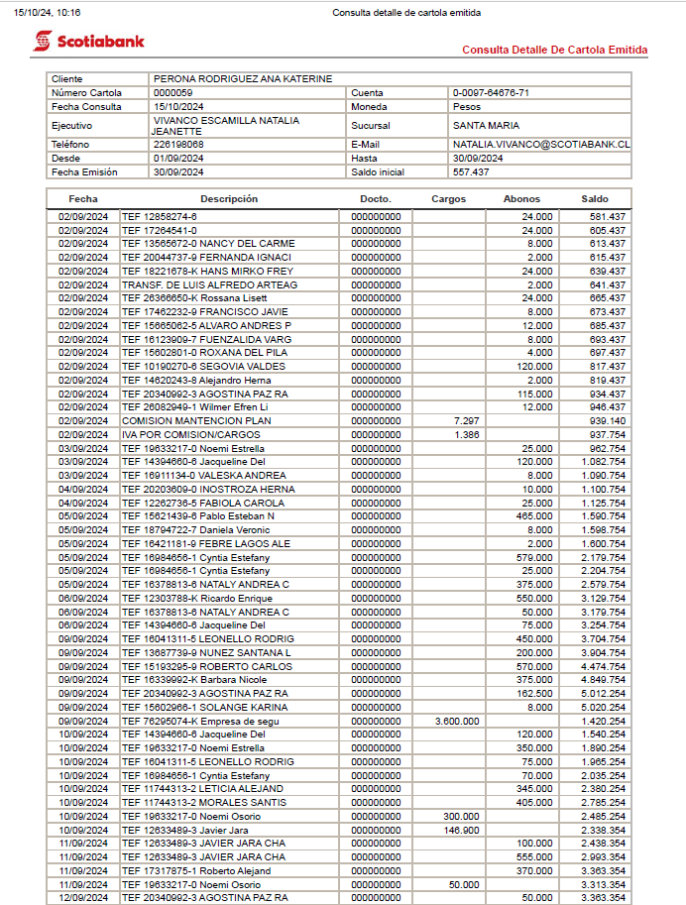

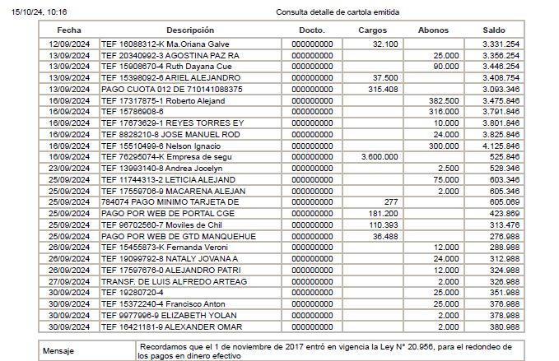

COMPROBANTES DE GASTOS
